振込依頼書
行政協力謝礼金振込依頼書

 |  |  |  |  |  | （黒枠の中を御記入下さい） |  |  |  | 令和 年 月 日
 | 調布市長 宛
 |  |  |  |  | 自治会名

 |  |  |  |  | 住 所 |  | 調布市 丁目 番地
 |  |  |  |  | 代表者 |  | 氏名 |  |  |  |  | ㊞
 | 本自治会は，自治会調査票の世帯数に相違ありませんので，調布市の自治会における行政協力に関する要綱第４条２項に規定する行政協力謝礼金を下記の口座にお振込みください。
必ず記入 |  |  |  |  |  | 銀行 |  |  |  |  | 本店
 | 振込先 |  |  |  |  | 信用金庫 |  |  |  |  | 支店
代表者印
 |  |  |  |  |  | 農協 |  |  |  |  | 出張所
 | 預金種目 | 1 普通預金 |  | 2 当座預金 |  |  |  | 口座番号

 | フリガナ
代表者と口座名義人が
異なる場合は必ず委任欄
を記入してください
 | 口座名義人

委任欄 | 上記口座名義人に行政協力謝礼金の口座振込みに関する一切の権限を委任します。

 | 令和 年 月 日
 | 委任者（振込依頼者）
 |  |  | 代表者氏名 |  |  |  |  |  | ㊞

貼付いただく通帳のコピーに代表者のお名前が確認
できない場合は上記委任欄への署名と捺印が必要です。

のりしろ 通帳等コピーの端をここに貼ってください
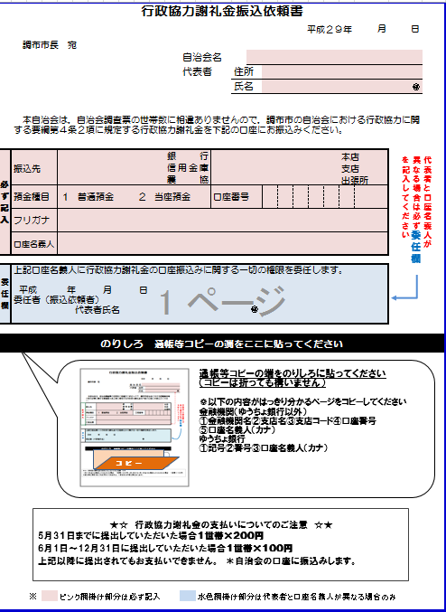
コ ピ ー
通帳コピーの貼付は必須です

通帳等コピーの端をのりしろに貼ってください
❁以下の内容がはっきりわかるもの
①金融機関名
②支店名（店番号）
③口座番号
④口座名義人

★☆ 行政協力謝礼金の支払いについて ☆★ ＊自治会の口座に振込します。
5月31日までに提出した場合 １世帯×２００円
6月1日～12月31日に提出した場合 １世帯×１００円 上記以降は，お支払いの対象となりません。

振込依頼書 (記入例)
記入例
行政協力謝礼金振込依頼書

訂正箇所には訂正印
をお願いします。修正
ペンは使わないでく
ださい。
 |  |  |  |  |  |  | （黒枠の中を御記入下さい） |  |  |  |  |  | 令和 ８ 年 〇 月 〇〇日
 | 調布市長 宛
 |  |  |  |  |  | 自治会名 |  |  | 協働自治会

協働
代表者印です。銀行印ではありません。捺印漏れにご注意ください。
 |  |  |  |  |  | 住 所 |  | 調布市 小島町 ２ 丁目 ３５ 番地 １ ○○○○マンション ○○○号室
 |  |  |  |  |  | 代表者 |  | 氏名 |  | 協働 太郎 |  |  |  |  |  |  |  |  |  | ㊞
 | 本自治会は，自治会調査票の世帯数に相違ありませんので，調布市の自治会における行政協力に関する要綱第４条２項に規定する行政協力謝礼金を下記の口座にお振込みください。
必ず記入 |  |  |  | ○△ |  |  | 銀行 |  |  |  |  | 調布 |  |  |  |  | 本店
 | 振込先 |  |  |  |  |  | 信用金庫 |  |  |  |  |  |  |  |  |  | 支店
代表者印
 |  |  |  |  |  |  | 農協 |  |  |  |  |  |  |  |  |  | 出張所
 | 預金種目 | 1 普通預金 |  |  | 2 当座預金 |  |  |  | 口座番号 |  |  |  | 1 | 2 | 3 | 4 | 5 | 6 | 7

通帳の口座名義人どおりにご記入ください
※下に貼るコピーと一致する様にしてください
 | フリガナ | キョウドウジチカイ カイケイ チョウフ ハナコ
代表者と口座名義人が
異なる場合は必ず委任欄
を記入してください
 | 口座名義人 |  | 協働自治会 会計 調布 花子

委任欄 | 上記口座名義人に行政協力謝礼金の口座振込みに関する一切の権限を委任します。

代表者印です。
銀行印ではありません。
協働
 | 令和 〇 年 〇 月 〇〇日
 | 委任者（振込依頼者）
 |  |  | 代表者氏名 |  |  | 協働 太郎 |  |  |  |  | ㊞

貼付いただく通帳のコピーに代表者のお名前が確認
できない場合は上記委任欄への署名と捺印が必要です。

○ △ 普通預金通帳
調布支店
店番号 ２６１ 口座番号 １２３４５６７
協働自治会 会計 調布 花子
○△銀行
○ △ 普通預金通帳
調布支店
店番号 ２６１ 口座番号 １２３４５６７
協働自治会 会計 調布 花子
○△銀行
必ず通帳のコピーを添付して下さい。金融機関名，支店名（店番号），
口座番号，口座名義人が印字（記入）されているところのコピーを添付して下さい。
表紙にすべての記載がない場合は他のページのコピーも必要です。
のりしろ 通帳等コピーの端をここに貼ってください
コ ピ ー
通帳等コピーの端をのりしろに貼ってください
❁以下の内容がはっきりわかるもの
①金融機関名
②支店名（店番号）
③口座番号
④口座名義人

★☆ 行政協力謝礼金の支払いについて ☆★ ＊自治会の口座に振込します。
6月1日までに提出した場合 １世帯×２００円
6月2日～1月4日に提出した場合 １世帯×１００円 上記以降は，お支払いの対象となりません。

